Tarefa 1
 | Comentário
1. Por que as práticas de design de teste não podem ser aplicadas imediatamente após o recebimento dos requisitos?
Os requisitos algumas vezes podem ser confusos, dar espaço para dupla interpretação e nem ter especificações claras para certas circunstâncias. É importante analisar também a prioridade de cada requisito para conseguir priorizar o de maior risco além disto, a elaboração de prazos, recursos, caminhos, juntamente com a equipe são fatores importante para ter uma visão dos requisitos e design. Exemplo: Receber os requisitos de um website como Urbanroutes e antes de aplicar as práticas de design decompor os requisitas, visualizar e procurar áreas cinzentas.
2. Em que situações as classes de equivalência e os valores-limite podem existir separadamente? Explique sua resposta e dê exemplos.
Se o sistema for muito complexo é mais fácil utilizar a classe de equivalência para identificar o conjunto de dados dentro daquela classe e os valores-limites para identificar as extremidades do conjunto. Se os recursos for muito limitado também, pode-se priorizar as classes de equivalência ou os valores-limite. Exemplo: Campo nome de uma inscrição Classe de equivalência: nome com comprimento entre 3 e 11 letras Valores-limites: testar nomes com comprimentos 2, 3, 4 e 10, 11 e 12 Existem situações em que não é necessário utilizar as duas técnicas, que é o caso de quando não há valores limitadores númericos mas existem classes de equivalência. Exemplo: Estou escolhendo um curso para fazer e existem diversas opções como Analista da qualidade, Enfermagem, Engenharia de Produção, Nutrição, Engenharia Civil e Cinema. As classes de equivalência seriam Tecnologia, Saúde, Engenharia e Artes.Neste caso, não existem valores númericos limitadores portanto, a técnica dos Valores-limites não será utilizada.
3. O que é equivalência? O que é uma classe de equivalência?
Equivalência é quando o conjunto de dados produz resultados semelhantes. Classe de Equivalência aplica a equivalência de forma mais especiífica pois é a categorização de conjuntos específicos que tem tratamentos semelhantes.
4. É possível excluir verificações no meio do intervalo em favor de verificações nos limites dentro do intervalo? Explique sua resposta.
Quando existem recursos e/ou tempo limitado, é possível sim testar apenas os valores-limites, excluindo assim verificações no meio do intervalo. Exemplo: Intervalo entre 6 e 20 Limites dentro do intervalo 5, 6, 7, 19, 20 e 21
5. Imagine que você precise testar um formulário onde cada campo possui um validador. O resultado do trabalho do formulário depende da combinação de dados nos campos. Quais práticas de design de teste devem ser usadas e por quê? Explique sua resposta.
Práticas que devem ser usadas: Classes de Equivalência, valores-limite, casos de teste - para fazer os testes em dados dentro das classes/valores-limites e fora, e verificando assim se condiz com o resultado esperado. O mapa mental também ajudará na visualização do todo. A tabela de decisão também, fará toda diferença na hora de validar um formulário pois com ela é possível analisar as combinações de uma forma clara e de fácil análise. A tabela de decisão contribui para uma melhor cobertura dos testes. Exemplo de campos incluidos na tabela: tipo, variáveis, partições, e as combinações.
6. Explique como você pode otimizar o número de testes ao trabalhar com tabelas de decisão. Explique sua resposta.
As tabelas de decisão podem otimizar o número de testes auxiliando a identificar resultados iguais e assim eliminar estas combinações recorrentes. Também é possivel priorizando as entradas com maior impacto, dando enfâse assim nas áreas mais críticas e também, automatizando os testes através de ferramentas, reduzindo assim o tempo gasto nestes e diminuindo possíveis falhas na hora da execução.
7. Descreva como um checklist difere dos casos de teste. Dê exemplos de onde ambos são usados.
Um checklist é um documento onde é listado os requisitos e se está conforme ou inconforme, também consta o link para o relatório do bug caso esteja inconforme. Já os casos de teste são mais detalhados normalmente contendo requisitos prévios, resultados esperados, etapas para reprodução, ID do bug, entre outros.
8. Qual é a maneira correta de fazer um relatório de bug? Quais elementos de um relatório de bug são necessários? Por quê?
Um relatório de bug precisa ter: -um ID exclusivo para que não haja confusão entre os registros de bugs -um título com uma descrição sucinta do bug, assim é possível visualisar o título e já saber, em geral, do que se trata; -as etapas descrevendo como chegar ao bug; -resultados reais e esperados, tendo assim uma clara visão do que está ocorrendo e o que de fato, deveria ocorrer; -o sistema operacional para o programador ou testador poder reproduzir nas mesmas condições; -e a prioridade para resolver aquele bug assim é possível analisar primeiro os mais urgentes.
9. Quais são as regras para escrever um título de relatório de bug? O que acontece se você criar um título ruim?
Um título de relatório de bug deve ser claro e conciso, de forma que o programador/ testador consiga ter uma visão geral de qual é o problema de forma otimizada. Caso o título seja ruim, pode causar uma certa confusão para o testador/ programador. Se for um título mal descrito transmitirá a informação errada e se for um título muito grande, o testador/ programador gastará muito tempo apenas para saber do que se trata.
10. Em que consiste a arquitetura de um aplicativo cliente-servidor? Descreva, resumidamente, a funcionalidade de cada elemento.
Usuário -> Cliente -> Servidor (executa as operações lógicas) - e tudo isto é conectado pela internet Cliente - o cliente pega as ações o usuário e transforma em solicitações, enviando para o servidor. Servidor - o servidor pega estas solicitações e transforma em resposta. Internet - é um sistema de dispositivos conectados entre si que permite a troca de dados entre cliente e servidor.
11. Descreva as etapas de processamento da solicitação após esta URL ser inserida na barra de endereços do navegador: https://google.com.
Após a URL ser inserida no navegador http://google.com, o navegador verifica se o IP da google está em cache local e caso não esteja faz uma solicitação para o DNS (Sistema de Nomes de Domínios) para obter um IP e com este IP faz conexão TCP (Protocolo de Controle de Transmissão) com o servidor da Google. Navegado envia uma solicitação HTTP GET -> Servidor Servidor envia a resposta HTTP 200 OK -> Navegador -> Usuário
12. O que é um cache? Por que ele é necessário? Qual regra deve ser seguida ao trabalhar com um cache no teste?
É uma área onde os dados temporários e frequentes são armazenados, ajudando assim a melhorar a experiência do usuário. O cache é necessário para melhorar o desempenho disponibilizando este dados e evitando preenchimentos repetidos. Com isto ele também reduz o trafego de rede e melhora a experência do usuário. Como regra geral, o cache deve ser sempre invalidado ou atualizado quando houver alguma alteração nos dados.
13. Responda às perguntas sobre os protocolos HTTP e HTTPS: - Qual é a diferença entre HTTP e HTTPS? Quando você não deve usar HTTP? - Quais componentes compõem uma solicitação HTTP: para que cada um serve? - Quais métodos HTTP você conhece? Para que eles servem? Dê exemplos de aplicação de diferentes métodos. - O que é um código de resposta HTTP? Quais códigos existem?
A grande diferença entre HTTP e HTTPS é que o HTTP não envia as informações criptografadas e portanto está disponível à qualquer pessoa com acesso à rede. O HTTPS é uma extensão do HTTP mas, com camadas de segurança pelo fato de ele sim, enviar informações criptografadas. É sempre recomendável utilizar sites HTTPS por serem mais confiaveis. No caso citado anteriormente, não se deve utilizar HTTP por não criptografar as informações. Os componentes que compõem uma solicitação HTTP são: - Método HTTP: A ação que deve ser realizada. Alguns metodos são: GET - utilizado para obter um recurso; POST - Enviar dados para o servidor; PUT - Acrescenta aos dados já existentes no servidor, deixando-o atualizado; DELETE - o próprio nome já diz, deleta o recurso. - URL: É de onde o servidor vai pegar a informação. Inclui o protocolo, o nome do servidor e o caminho. - Cabeçalhos: É nesta área que é fornecido informações adicionais como o tipo de conteúdo (ex.: html, texto, jason, etc), o navegador. - Corpo da solicitação: Algumas solicitações como POST e PUT precisam de um corpo contendo os dados que serão enviados para o servidor. Um código de resposta HTTP é uma resposta do sevidor que indica o status do resultado. Alguns código são: 200 OK, 400 Bad Request, 404 Not Found, 500 Internal Server Error, entre outros.
14. Descreva os componentes que podem compor uma URL. Pelo que cada um é responsável?
Os componentes que podem compor uma URL são: -O protocolo pelo qual o cliente irá se conectar ao servidor : http / https; -Nome do Host que mostra o nome do servidor; -Caminho - identifica um recurso dentro do servidor mostrando o caminho.
15. Verifique se há erros no JSON Se houver, anexe a versão correta do arquivo.

Link para a ilustração:
https://practicum-content.s3.us-west-1.amazonaws.com/new-markets/qa-final-project/US/7.1.1.png
{ "Menu": { id": 1, "value": "File", "list": null, "items": { "New_doc": { "value": "New", "onclick": "create_new_doc"}, "open_doc": { "value": "Open...", "oneclick": "open_doc"}, "save_doc": { "value": "Save", "onclick":"save_doc"}, "save_as_doc": { "Save as ..."}, "onclick": "save_as_doc", "print_option": { "value": "Print Options", "onclick": "show_print_option":{ "Color": "Saturated", "Black an white printing?": False, "Print Size": "A4"}} } } }
16. O que é um banco de dados relacional? Como ele difere de um não relacional?
Um banco de dados organizado em tabelas com colunas (campo de dados) e linhas (registros). Neste banco de dados chaves estransgeiras referenciam chaves primárias de outras tabelas. Principais diferenças entre o modelo relacional X não relacional: - O modelo não relacional pode adotar diversos modelos de dados enquanto o relacional segue restritamente o modelo relacional. - Os dados de um modelo relacional já são pré-definidos pelo esquema da tabela, enquanto o não relacional pode armazenar em diversos formatos. - O modelo relacional tem maior desafio em escalar horizontalmente quando existe um grande volume de dados, já o não relacional escalam com muita facilidade ambientes distribuídos.

Tarefa 2 artefatos
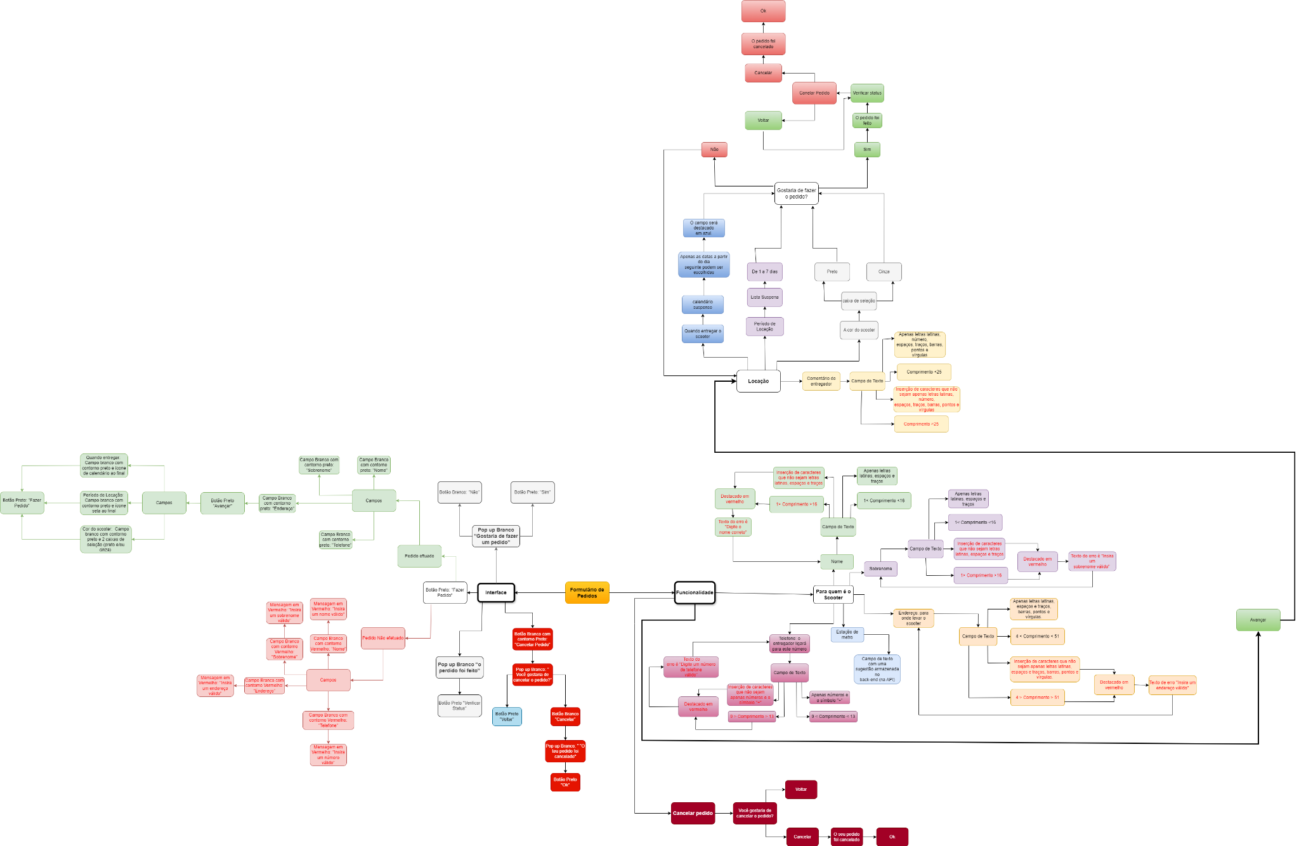
Capturas de tela

Mapa mental
Link (Drawio): | https://app.diagrams.net/#G1XaDU5dmU1KhTI-n9rZwOUrZ4TytJur9S#%7B%22pageId%22%3A%22-db86YsPDfsVWUA2m-dz%22%7D
PNG:

